BADA
 | Precios

 | Descripcion
 | Concepto | Descripcipon | Cantidad | Inversion | Costo | Precio Mayoreo | Precio Men | Marketplace | G1 | Competencia 1 | Competencia 2 | Precios MBM | Venta MBM | Venta Men | FOTO
1 | B V8 USB | CABLE USB NORMAL TRENZADO SIN CAJA | 20 | 5 | 100 | 13 | 20 |  |  | 40 | 80 | 13 | 160 | 300
2 | B USB - C | CABLE USB TIPO C TRENZADO SIN CAJA | 40 | 8 | 320 | 15 | 25 |  |  |  |  | 15 | 280 | 680
3 | P USB - C Mot | CABLE ORIGINAL USB A C MOTOROLA | 20 | 20 | 400 | 30 | 60 |  |  | 50 | 100 | 30 | 200 | 800
4 | P C-C Sam | CABLE ORIGINAL TIPO C-C SAMSUNG | 20 | 20 | 400 | 40 | 80 |  |  | 40 | 100 | 40 | 400 | 1200
5 | P C-C iP | CABLE ORIGINAL IPHONE TIPO C | 30 | 11 | 330 | 40 | 70 |  |  |  |  | 40 | 870 | 1770
6 | B iPh L | CABLE IPHONE C A LIGTHNING | 40 | 5.5 | 220 | 20 | 35 |  |  | 30 | 100 | 20 | 580 | 1180
7 | Cubo iPhone | CUBO 20W ORIGINAL IPHONE | 50 | 20 | 1000 | 40 | 80 |  |  | - | 150 | 40 | 1000 | 3000
8 | P iPh C-L | CARGDOR IPHONE ORIGINAL C-LIGTH | 15 | 29 | 435 | 40 | 80 |  |  |  | 30 | 40 | 165 | 765
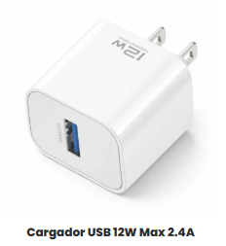
9 | Cubo medio | CARGADOR GEN12W USB + C Sin CAJA | 52 | 20 | 1040 | 30 | 50 |  |  |  |  | 30 | 520 | 1560
10 | B Charg Comp C | CARGADOR COMPLETO 1 HORA TIPO C | 10 | 28 | 280 | 40 | 50 |  |  | 45 | 150 | 40 | 120 | 220
11 | P Charg comp C | CARGADOR ORIGINAL SAMSUNG USB-C | 10 | 45 | 450 | 60 | 130 |  |  |  |  | 60 | 150 | 850
12 | B Charg iPhone L | CARGADOR ECONOMICO IPHONE | 40 |  | 0 | 15 |  |  |  |  | 250 | 15 | 1901-08-22 | 0
13 | P Charg iPhone C-L | CARGADOR ORIGINAL IPHONE LIGTHNING | 10 | 31 | 310 | 45 | 100 |  |  |  |  | 45 | 140 | 690
14 | Bocina 01 | BOCINA GENERICA CHICA | 2 | 45 | 90 | 70 | 100 |  |  |  |  | 70 | 50 | 110
15 | Bocina 02 | BOCINA GENERICA MEDIANA | 2 | 80 | 160 | 100 | 200 |  |  |  |  | 100 | 40 | 240
16 | Audifono Eco | AUDIFONOS BLUETOOTH GENERICOS | 18 | 21 | 378 | 60 | 100 |  |  |  | 200 | 60 | 702 | 1422
17 | Airpods Pro 3 | AIRPODS PRO 3 CANCELACION GPS #SERIE | 50 | 150 | 7500 | 250 | 350 |  |  |  | 500 | 250 | 5000
18 | Adaptador 4 en 1 | ADAPTADOR CABLE 4 EN 1 | 10 | 17 | 170 | 45 | 80 |  |  |  |  | 45 | 280 | 630
19 | Bluetooth Aux | AUXILIAR BLUETOOTH | 3 | 18 | 54 | 25 | 60 |  |  | 150 | 250 | 25 | 21 | 126
20 | Bocina go 4 | BOCINA JBL CHICA GO 4 | 12 | 95 | 1140 | 150 | 250 |  |  |  | 190 | 150 | 660 | 1860
21 | Bocina lip 6 | BOCINA JBL GRANDE FLIP 6 | 5 | 210 | 1050 | 250 | 500 |  |  | 350 | 350 | 250 | 200 | 1450
22 | Car Charg | CARGADOR CARRO | 5 | 5 | 25 | 15 | 55 |  |  | 45 | 120 | 15 | 50 | 250
23 | Transmisor | TRANSMISOR DE CARRO | 5 | 45 | 225 | 60 | 100 |  |  | 175 | 280 | 60 | 75 | 275
24 | Powerbank | POWERBANK 20,000 Ma | 5 | 55 | 275 | 80 | 150 |  |  |  |  | 80 | 125 | 475
25 | Smart Watch 1 | RELOJ INTELIGENTE | 2 | 80 | 160 | 120 | 180 |  |  |  |  | 120 | 80 | 200
26 | Smart watch 2 | RELOJ INTELIGENTE COMBO | 2 | 158 | 316 | 200 | 300 |  |  |  |  | 200 | 84 | 284
 | TOTAL |  | 453 |  | 16828 | 1833 | 3265 |  |  |  |  |  | 12552 | 1479045

 | EXTRA
 | Playera | Playera Selección Mexicana Verde Mundial | 9 | 60 | 540 | 100 | 150
 | Audif Skullc | SKULLCANDY TWS7 BLUET | 45 |  |  | 80
 | Audif Earpods B | EARPODS GENERICOS | 45 |  |  | 60
 | Audif Buytiti 125 | AUDIFONOS BLUETOOTH | 45 |  |  | 60
 | Audif Buy W133 | AUDIFONOS BLUETOOTH | 45 |  |  | 60
 | Airpods Pro 2da | AIRPODS PRO 3 MAXIMA CALIDAD | 130 |  |  | 200
 | Airpods 4ta | AIRPODS 4 MAXIMA CALIDAD | 115 |  |  | 200

PDF MAYOREO
 | Datos generales
 | Fecha | 2026-04-22

# | Concepto | DESCRIPCIÓN | PRECIO |  | COMENT
1 | B V8 USB | CABLE USB NORMAL TRENZADO SIN CAJA | $13.00 | 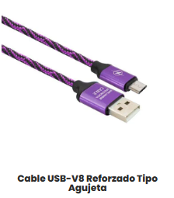 | El color podria variar
2 | B USB - C | CABLE USB TIPO C TRENZADO SIN CAJA | $15.00 | 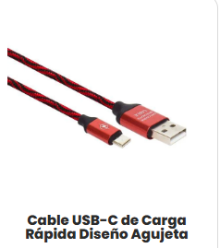 | El color podria variar
3 | P USB - C Mot | CABLE ORIGINAL USB A C MOTOROLA | $30.00 | 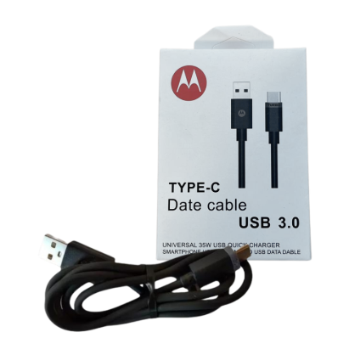
4 | P C-C Sam | CABLE ORIGINAL TIPO C-C SAMSUNG | $40.00 | 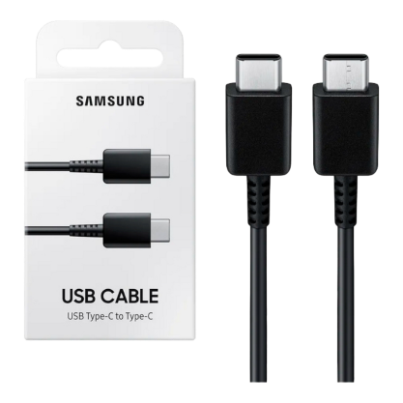
5 | P C-C iP | CABLE ORIGINAL IPHONE TIPO C | $40.00 | 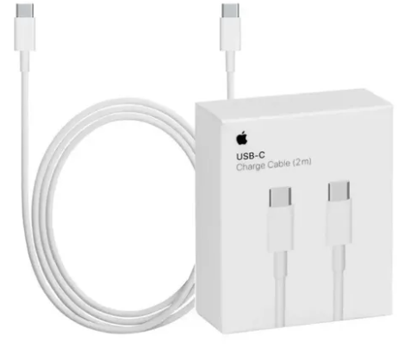
6 | B iPh L | CABLE IPHONE C A LIGTHNING | $20.00 | 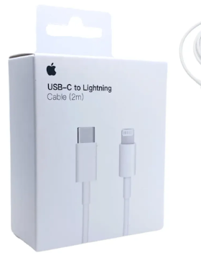
7 | Cubo iPhone | CUBO 20W ORIGINAL IPHONE | $40.00 | 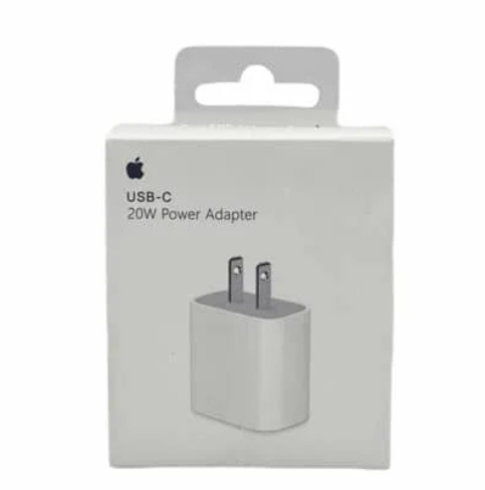
8 | P iPh C-L | CARGDOR IPHONE ORIGINAL C-LIGTH | $40.00
9 | Cubo medio | CARGADOR GEN12W USB + C Sin CAJA | $30.00 | 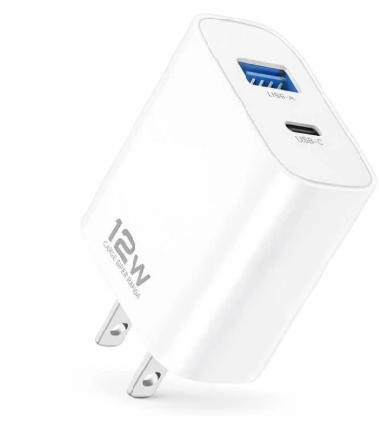
10 | B Charg Comp C | CARGADOR COMPLETO 1 HORA TIPO C | $40.00 | 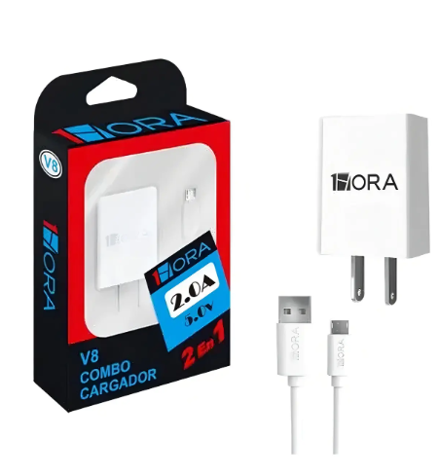
11 | P Charg comp C | CARGADOR ORIGINAL SAMSUNG USB-C | $60.00 | 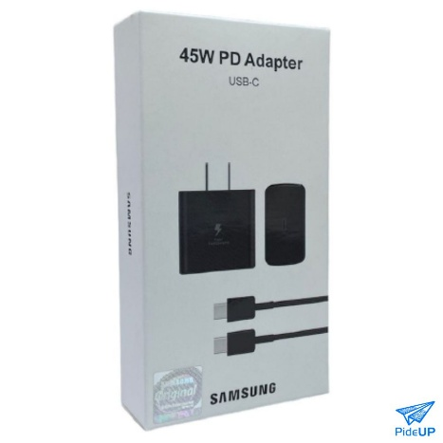
12 | B Charg iPhone L | CARGADOR ECONOMICO IPHONE | $15.00 | 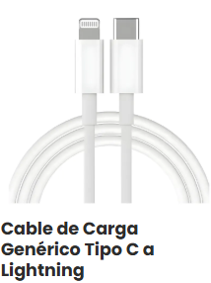
13 | P Charg iPhone C-L | CARGADOR ORIGINAL IPHONE LIGTHNING | $45.00 | 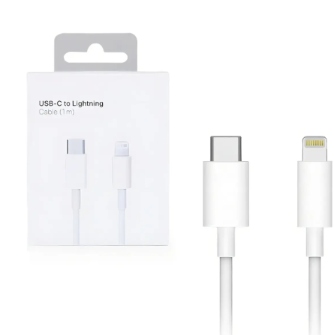
14 | Bocina 01 | BOCINA GENERICA CHICA | $70.00 | 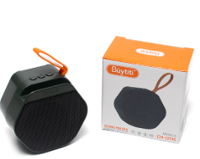
15 | Bocina 02 | BOCINA GENERICA MEDIANA | $100.00 | 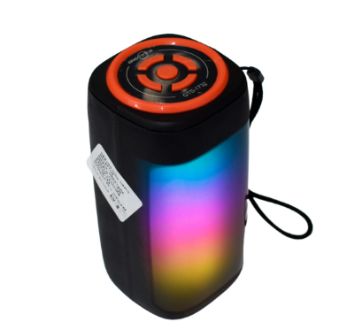
16 | Audifono Eco | AUDIFONOS BLUETOOTH GENERICOS | $60.00 |  | El modelo podria variar
17 | Airpods Pro 3 | AIRPODS PRO 3 CANCELACION GPS #SERIE | $250.00 | 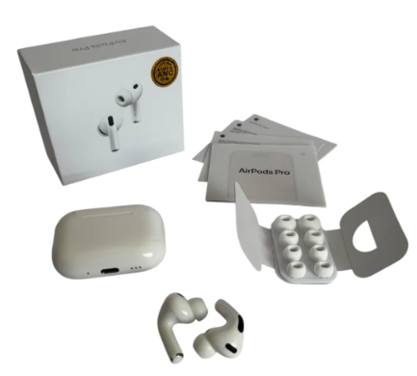 | Alta caliadad, cancelación de ruido, GPS , Número de serie Apple, Carga inalambrica, Traductor
18 | Adaptador 4 en 1 | ADAPTADOR CABLE 4 EN 1 | $45.00 | 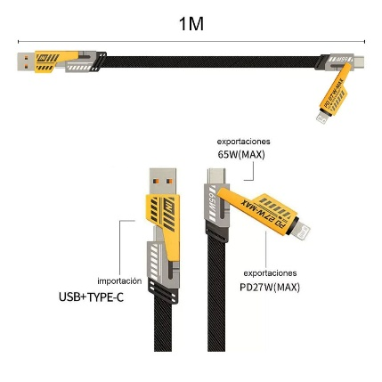
19 | Bluetooth Aux | AUXILIAR BLUETOOTH | $25.00 | 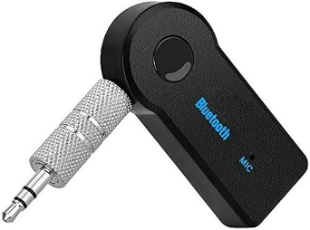
20 | Bocina go 4 | BOCINA JBL CHICA GO 4 | $150.00 | 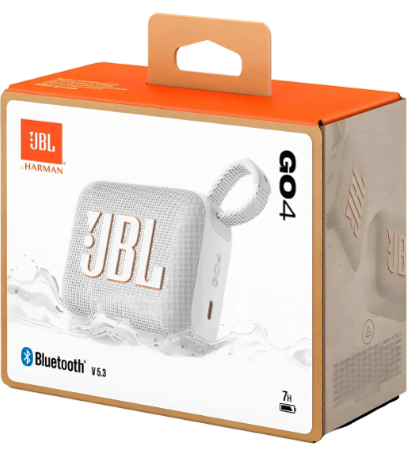 | El color podria variar
21 | Bocina lip 6 | BOCINA JBL GRANDE FLIP 6 | $250.00 | 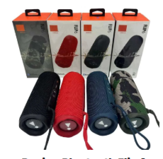 | El color podria variar
22 | Car Charg | CARGADOR CARRO | $15.00
23 | Transmisor | TRANSMISOR DE CARRO | $60.00 | 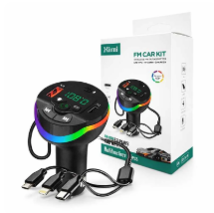 | El modelo podria variar
24 | Powerbank | POWERBANK 20,000 Ma | $80.00 | 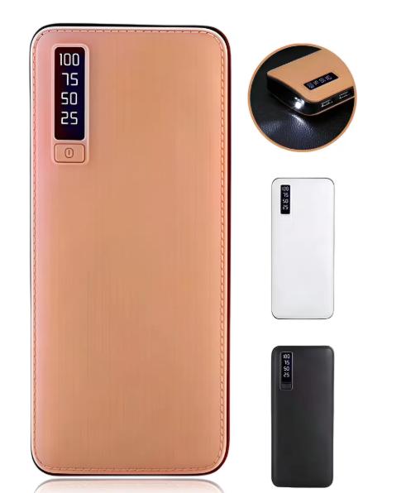
25 | Smart Watch 1 | RELOJ INTELIGENTE | $120.00 | 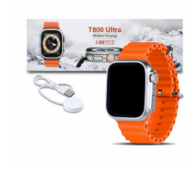 | Agotado
26 | Smart watch 2 | RELOJ INTELIGENTE COMBO | $200.00 | 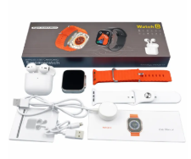 | Agotado
27 | Playera | Playera Selección Mexicana Verde Mundial | $100.00 |  | Consultar tallas
 | Audif Skullc | SKULLCANDY TWS7 BLUET | $80.00 | 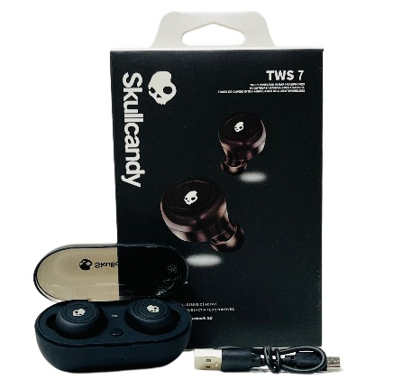
 | Audif Earpods B | EARPODS GENERICOS | $60.00
 | Audif Buytiti 125 | AUDIFONOS BLUETOOTH | $60.00 | 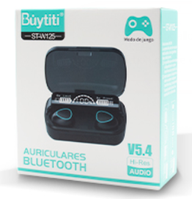
 | Audif Buy W133 |  | $60.00 | 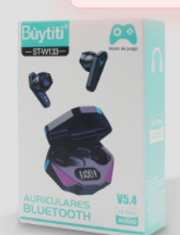

 | TOTAL

